車の選択１
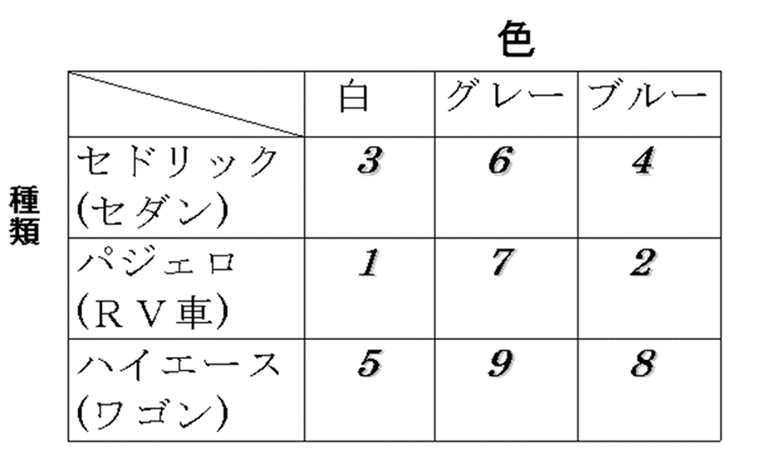


 | 種類 |  |  | 色
 | セダン | ＲＶ | ワゴン | 白 | グレー | ブルー
1 |  | 1 |  | 1
2 |  | 1 |  |  |  | 1
3 | 1 |  |  | 1
4 | 1 |  |  |  |  | 1
5 |  |  | 1 | 1
6 | 1 |  |  |  | 1
7 |  | 1 |  |  | 1
8 |  |  | 1 |  |  | 1
9 |  |  | 1 |  | 1
 | 2 | 3 | 0 | 3 | 0 | 2

